importPicture
画面レイアウト定義
共通情報 | システム名 | 色識別アプリ | 作成者 | 矢口 翔太郎
 | 工程名 | 画面設計 | 作成日付 | 2020-02-16
 | ドキュメント名 | 色識別アプリ 画面設計書 | バージョン | 1
書誌情報 | 画面の名称 | 画像入力画面
 | 概要 | 画像を入力し、選択した位置の色を識別します。
レイアウト図

メニュー画面へ
送信する
色を判定

(画像未選択) |  |  | (画像選択済み)
ファイルを選択：ファイルを選択 選択されていません |  |  | ファイルを選択：ファイルを選択 選択されていません
 |  |  |  |  | ①
 | ①
② | ③ | ④

送信する
色を判定
メニュー画面へ

 |  |  | ② |  | ③ | ④

画面の説明
画像入力画面です。色を判定ボタンを押下すると、ランダムな位置の色を判定して表示します。
番号 | 種類 | 説明
① | ボタン | 取り込む画像を選択するボタン。 押下すると、画像選択のダイアログが表示され、選択した画像を画面に表示します。
② | ボタン | 選択した画像を表示するボタン。 押下すると選択した画像を画面に表示します。
③ | ボタン | 色を判定するボタン。 押下すると結果表示画面に遷移します。 画像内のランダムな位置の色を取得して結果を返します。
④ | ボタン | メニュー画面へ遷移するボタン

result
画面レイアウト定義
共通情報 | システム名 | 色識別アプリ | 作成者 | 矢口 翔太郎
 | 工程名 | 画面設計 | 作成日付 | 2020-02-16
 | ドキュメント名 | 色識別アプリ 画面設計書 | バージョン | 1
書誌情報 | 画面の名称 | 結果画面
 | 概要 | 画像入力画面で識別した結果を表示する画面
レイアウト図

①
 | 判定した画像
 | C:\upload\files\ダウンロード (1).png_20200216213206130.png

②
 | 判定した位置
 | X : 41 Y : 35

③
 | 最も強い三原色の成分
 | 青
④
 | RGB値
 | R:2G:63B:152
⑤
 | 戻る

画面の説明
結果画面です。判定した座標情報、色、RGB値を表示します。
番号 | 種類 | 説明
① | テキスト | 判定した画像のパスを表示
② | テキスト | 判定した座標情報を表示
③ | テキスト | 判定した色の中で最も強い三原色の成分を表示
④ | テキスト | 判定したRGB値を表示
⑤ | ボタン | 画像入力画面へ遷移するボタン

history
画面レイアウト定義
共通情報 | システム名 | 色識別アプリ |  | 作成者 | 矢口 翔太郎
 | 工程名 | 画面設計 |  | 作成日付 | 2020-02-16
 | ドキュメント名 | 色識別アプリ 画面設計書 |  | バージョン | 1
書誌情報 | 画面の名称 | 履歴画面
 | 概要 | 判定結果をDBに保持し、一覧表示する履歴画面
レイアウト図

日付
RGB値
判定した画像
判定したX座標
判定したY座標

 | 2020-02-09 | R:2G:63B:152 | C:\upload\ ～ | 38 | 120

 | 2020-02-09 | R:2G:63B:152 | C:\upload\ ～ | 25 | 24

①
 |  | メニュー画面へ

②

画面の説明
履歴画面です。判定した日時、RGB値、選択した画像、判定した位置を一覧表示します。
番号 | 種類 | 説明
① | 表示欄 | DBから判定した日時、RGB値、判定した画像、判定した位置を取得し、表示
② | ボタン | メニュー画面へ遷移するボタン

screenTransition
画面遷移図

 |  |  |  | 履歴画面へボタンを押下
メニュー画面
履歴画面

 |  |  |  | メニュー画面へボタンを押下

 | 画像入力画面へボタンを押下 |  | メニュー画面へボタンを押下

画像入力画面

 |  | 色を判定ボタンを押下 | 戻るボタンを押下

結果画面

画面のスクリーンショット
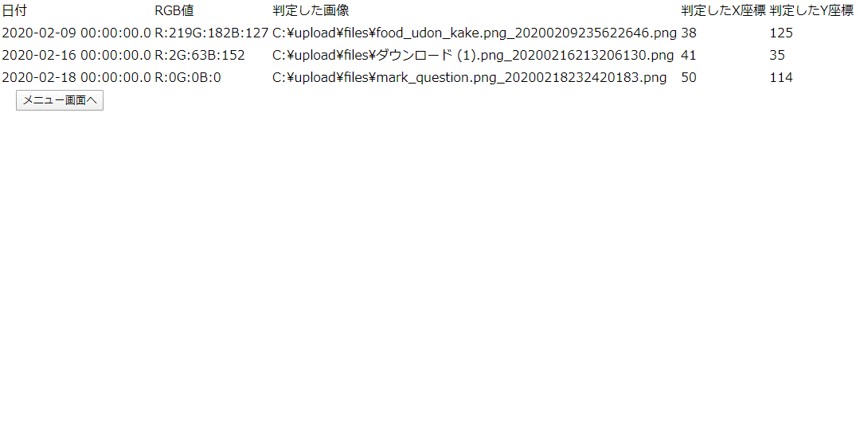
メニュー画面
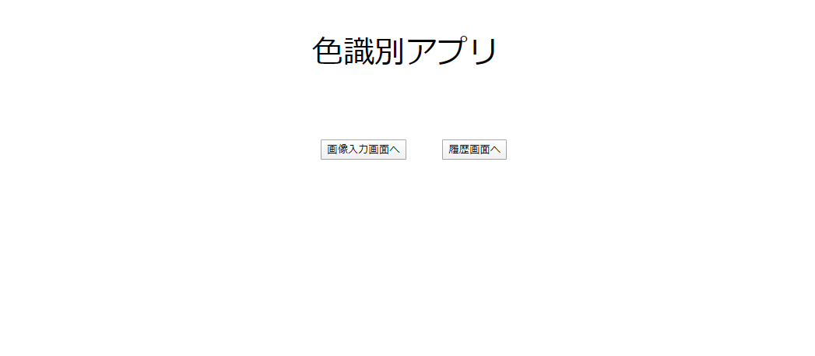

画像入力画面




結果画面
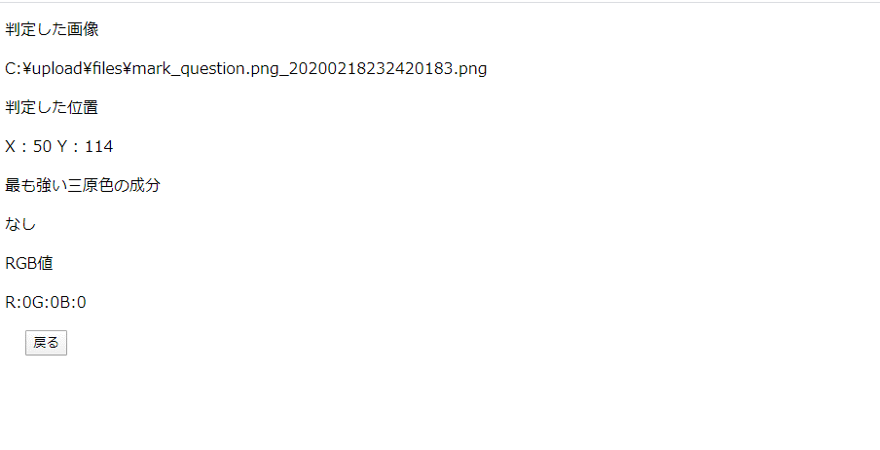

履歴画面

